상품제안서
영국R. 아네트 인덕션IH 스텐 3종 냄비세트 | 상품코드: S39704

 |  |  |  |  |  |  | 02-713-8555 | www.synergygift.co.kr
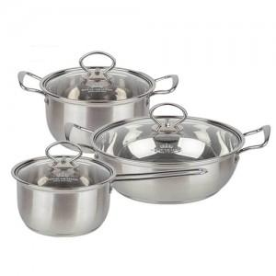

【상세/제작정보】

【인쇄/포장옵션】 | 스티커 / 포장지포장

【공급단가】 | 수량 | 20~ | 50~ | 100~ | 300~ | 500~
*VAT별도 | 단가 | 25,780원 | 24,960원 | 23,750원 | 23,140원 | 22,730원

【상품 URL】 | https://www.synergygift.co.kr:443/src/goods_detail.php?gdno=39704

